Montagens

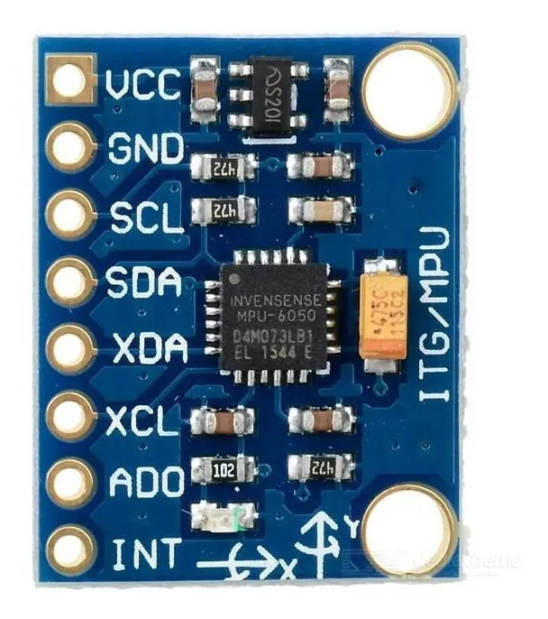
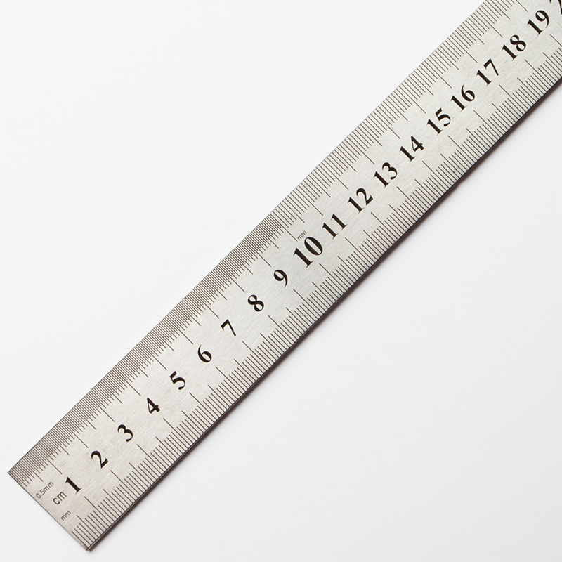
MONTAGEM MOLAS | MONTAGEM RÉGUA

